关系图
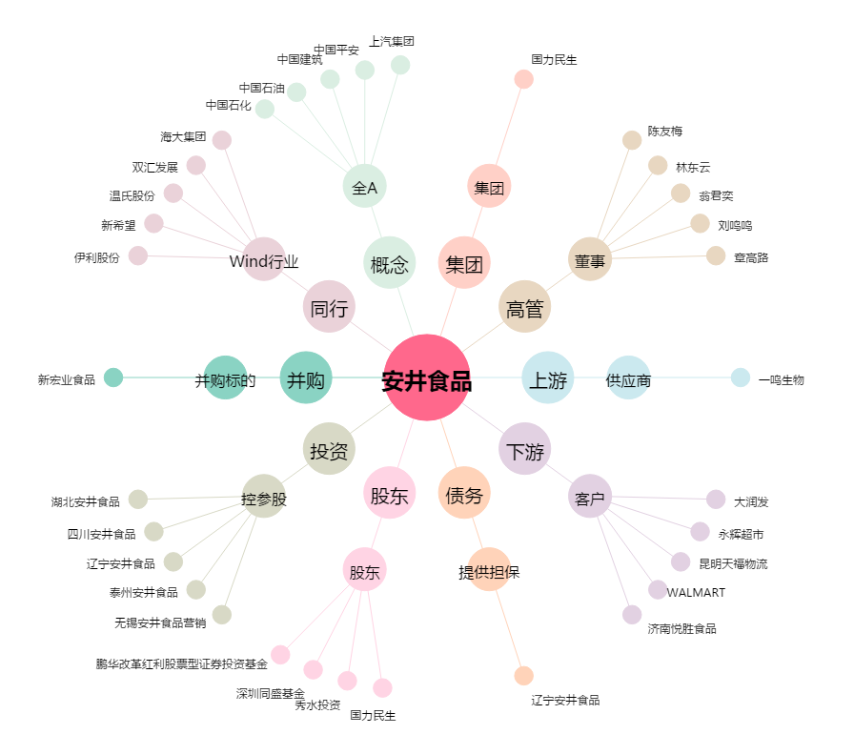
安井食品[603345.SH] - 关系概览图

